画面設計書①
画面設計書 | １ テスト項目 - トップ | 作成日 2017.11.21 （ 渡 来 ）
 |  | 更新日 2017.11.24 （ 渡 来 ）

watazon
検索
1
新規登録／ログイン
マイページ
 |  |  | ※ヘッダー部分はトップページと同じ

 |  |  |  | ①商品写真

①
②
スーパーマリオオデッセイ
Nintendo Switch
￥ 5,545
在庫あり
対応コントローラー:Nintendo Switch Proコントローラー
プレイモード:TVモード、テーブルモード、携帯モード
プレイ人数:1〜2人
インターネット通信プレイ人数:1人 ※TVモード、テーブルモードは2人プレイに対応しています。
対応言語:日本語、英語、スペイン語、フランス語、ドイツ語、イタリア語、オランダ語、ロシア語、中国語
マリオ、世界の旅へ。Nintendo Switch向けソフトに新作3Dマリオが登場します。
大きな箱庭ステージを縦横無尽に走り回るマリオは『スーパーマリオサンシャイン』以来15年ぶり。
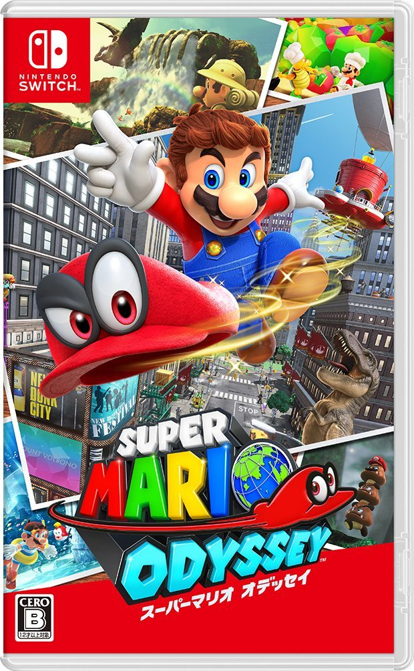
 |  |  |  | ②商品タイトル/プラットフォーム
③

メイン
画像
D
D
D
D
D
400件のカスタマーレビュー
④
⑤
カートに入れる
 |  |  |  | ③レビュー
 |  |  |  | →レビューへのリンク
 |  |  |  |  | ☆は評価の平均値（小数点以下切り捨て）
サブ
画像1
1 ▼
⑥
 |  |  |  | ④価格

サブ
画像2
⑦
 |  |  |  | ⑤個数
 |  |  |  | →プルダウンで個数を変更可能 | プルダウンで選べる個数は 9個まで

サブ
画像３
 |  |  |  | ⑥カートに入れるボタン

サブ
画像４
 |  |  |  | ⑦商品説明

 |  |  |  | ⑧店長コメント
サブ
画像５

店長コメント：
いろいろ詰め込んでいるが変にバランスが崩れていない。クリアするだけならすぐだが、やりこみ要素はしっかりしている。さすがの一言。
⑧

